Kalkulator minimalnej odległośc
ADICIÓN DE APLICACIÓN DE DISEÑO EASYSOLAR.APP
EASYSOLAR CALCULADORA DE SOMBRAS
CALCULAR LA DISTANCIA MÍNIMA ENTRE MÓDULOS FOTOVOLTAICOS

Altura del panel h | 1 | m
El ángulo de inclinación de los paneles α | 35 | °
Latitud del hemisferio norte φ | 54.21 | °
El ángulo de incidencia de los rayos solares β | 12.52 | °
La distancia entre las filas | 3.407 | m
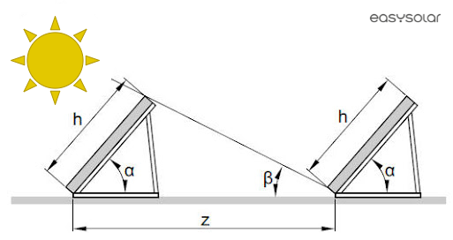

VER TODAS LAS CARACTERÍSTICAS DE EASYSOLAR.APP

